1 - liczebnosc_wiek
Pierwsze rejestracje używanych samochodów osobowych sprowadzonych z zagranicy w Polsce, w latach 2025 - 2026 analizy PZPM na podstawie Centralnej Ewidencji Pojazdów

 | Sty | Lut | Mar | Kwi | Maj | Cze | Lip | Sie | Wrz | Paź | Lis | Gru | RAZEM
2025 | 69,287 | 69,649 | 77,652 | 79,122 | 72,653 | 69,240 | 78,330 | 66,914 | 73,773 | 77,057 | 59,809 | 64,074 | 857,560
2026 | 57,747 | 62,265 | 76,448 | 71,813 | 66,808 | 69,378 | 75,355 |  |  |  |  |  | 479,814
%zmiana r/r | -16.7% | -10.6% | -1.6% | -9.2% | -8.0% | 0.2% | -3.8% |  |  |  |  |  | -7.0%
Pierwsze rejestracje używanych samochodów osobowych w Polsce 2025 - 2026
 | 2025 | 2026
Sty | 69,287 | 57,747
Lut | 69,649 | 62,265
Mar | 77,652 | 76,448
Kwi | 79,122 | 71,813
Maj | 72,653 | 66,808
Cze | 69,240 | 69,378
Lip | 78,330 | 75,355
Sie | 66,914
Wrz | 73,773
Paź | 77,057
Lis | 59,809
Gru | 64,074
 |  |  |  |  |  |  |  |  | Struktura wieku Sty-Lip 2026
 |  |  |  |  |  |  |  |  | Wiek | Liczba pojazdów | Udział %
 |  |  |  |  |  |  |  |  | do 4 lat | 52,487 | 10.94%
 |  |  |  |  |  |  |  |  | 5-10 lat | 164,144 | 34.21%
 |  |  |  |  |  |  |  |  | >10 lat | 263,183 | 54.85%
 |  |  |  |  |  |  |  |  | Razem | 479,814 | 100%

źródło: PZPM na podstawie CEP

2 - EURO_rodzaj_paliwa
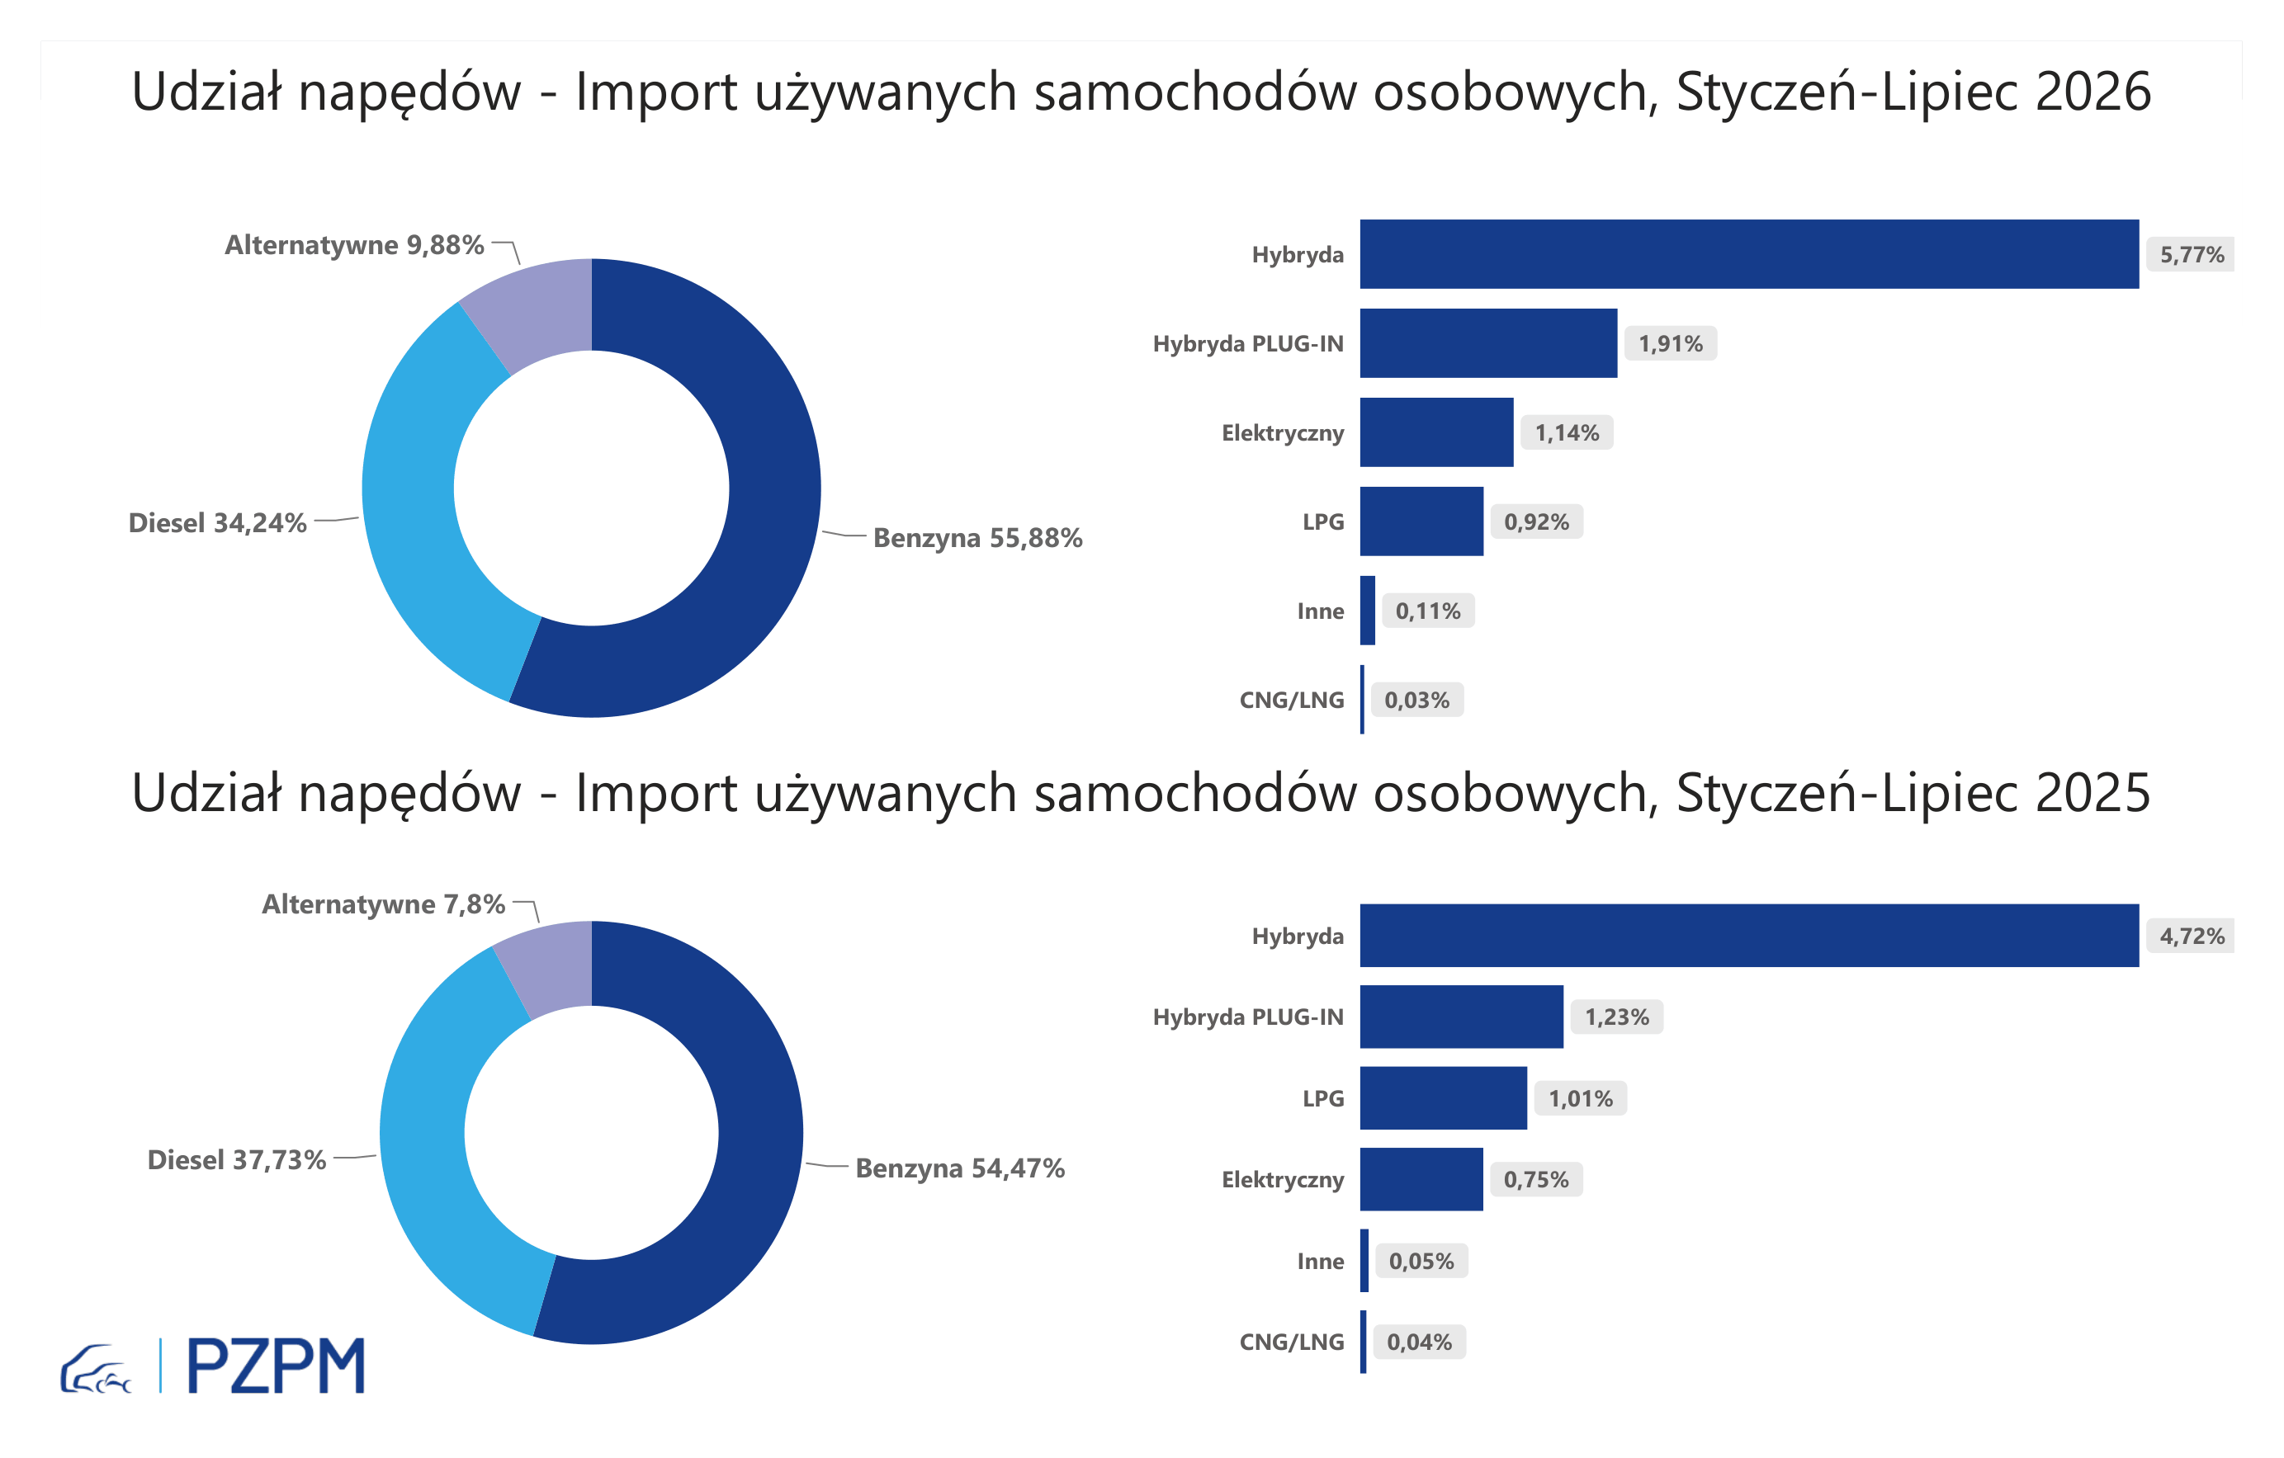



Pierwsze rejestracje używanych samochodów osobowych według rodzaju napędu
Rodzaj napędu | Styczeń-Lipiec 2025 |  | Styczeń-Lipiec 2026 |  | Zmiana % r/r | Zmiana udziału r/r
 | tys. szt. | udział % | tys. szt. | udział %
Benzyna | 281,0 | 54.5% | 268,1 | 55.9% | -4.6% | +1,5 pp
Diesel | 194,7 | 37.7% | 164,3 | 34.2% | -15.6% | -3,5 pp
Pozostałe | 40,2 | 7.8% | 47,4 | 9.9% | 17.7% | +2,0 pp
w tym:
Elektryczny | 3.8 | 0.7% | 5.5 | 1.1% | 41.9% | +0,4 pp
Hybryda | 24.4 | 4.7% | 27.7 | 5.8% | 13.8% | +1,0 pp
Hybryda PLUG-IN | 6.4 | 1.2% | 9.2 | 1.9% | 43.9% | +0,7 pp
LPG | 5.2 | 1.0% | 4.4 | 0.9% | -16.0% | -0,1 pp
CNG/LNG | 0.2 | 0.0% | 0.1 | 0.0% | -26.6% | +0,0 pp
Inne | 0.3 | 0.1% | 0.5 | 0.1% | 103.4% | +0,0 pp

3 - TOP_marki
Pierwsze rejestracje - używane samochody osobowe sprowadzone do Polski - TOP 10 w 2026
Pierwsze rejestracje używanych samochodów osobowych w Polsce*
Lp.** | Marka | Styczeń-Lipiec 2025 | Styczeń-Lipiec 2026 | Zmiana % r/r
1 | VOLKSWAGEN | 48,897 | 44,556 | -9.8%
2 | FORD | 48,045 | 43,604 | -9.2%
3 | OPEL | 45,183 | 41,039 | -9.4%
4 | AUDI | 38,743 | 34,422 | -11.7%
5 | BMW | 32,450 | 29,945 | -8.4%
6 | MERCEDES-BENZ | 26,358 | 26,412 | -0.6%
7 | HYUNDAI | 24,243 | 24,102 | -0.9%
8 | PEUGEOT | 25,259 | 23,378 | -7.9%
9 | RENAULT | 22,490 | 20,578 | -8.9%
10 | KIA | 18,462 | 18,106 | -3.1%
* źródło: PZPM na podstawie danych CEP
** kolejność wg rejestracji w 2026 roku

